カスタムSMS編集依頼
カスタムSMS編集依頼

ご依頼前に、以下をご確認頂きチェックをお願い致します。
※チェックがない場合、メールにて確認のご連絡を差し上げる場合がございます。

 | SMSは送信量に応じた従量課金制のサービスです。
 | 送信する文字数によって料金が変動いたしますことご承知ください。
 | 送信ごとの料金確認は下記ヘルプページをご参照ください。
 | 参照：SMS送信リストを出力する

サポート番号 |  |  | 店舗名

上記注意書きをご確認いただきましたら、クレジットカード機能の有無に応じて依頼シートをご記入ください。

【利用可能なトークン一覧】 利用可能なトークンは下記のものとなります。ご利用になる場合は依頼シートにご記載ください。
店舗名 | {shop_slug} | Web ID
 | {shop_name} | 店舗名
 | {shop_short_name} | 店舗省略名称
店舗情報 | {shop_phone} | 店舗電話番号（予約者と予約店舗が同じ国の場合はnatlと同じ）
 | {shop_phone_natl} | 03-1234-5678
 | {shop_phone_intl} | +81 3-1234-5678
 | {shop_email} | 店舗Eメール（予約問い合わせEメールが記載されます）
 | {currency_code} | 店舗通貨（JPY）
 | {currency_symbol} | 店舗通貨マーク（￥）
 | {currency_name} | 店舗通貨名（日本円）
URL | {booking_url} | TableCheckの予約リンク http://tblc.hk/f5327/sms
 | {reservation_url} | 予約のURL http://tblc.hk/rTX7744
 | {survey_url} | サーベイのURL http://tblc.hk/q3LJT8S
 | {iou_url} | 支払いのURL http://tblc.hk/uDLF92Y
 | {shop_url} | 店舗＞連絡先に記載されているURL
 | ※URLについての注意事項 | ここで設定されているURLのToken以外のURLは設定できません。

日時 | {reservation_datetime} | 5月13日 19:00
 | {reservation_date} | 2022-05-13
 | {reservation_time} | 19:00:00
 | {reservation_year} | 2021
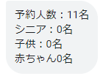
表示例
人数 | {reservation_pax} | 例：予約人数：{reservation_pax}名
 | {reservation_pax_adult} | 例：大人：{reservation_pax_adult}名
 | {reservation_pax_senior} | 例：シニア：{reservation_pax_senior}名
 | {reservation_pax_child} | 例：子ども：{reservation_pax_child}名
 | {reservation_pax_baby} | 例：幼児：{reservation_pax_baby}名
顧客 | {customer_name} | かどや はるな
 | {customer_first_name} | はるな
 | {customer_last_name} | かどや
 | ※顧客についての注意事項 | ※予約時に入力したものが反映するので、カタカナで入力した場合はカタカナ、ローマ字の場合はローマ字で表示されます
 |  | ※顧客によって文字数が変動するため、SMSの送信数への影響が大きいです
その他予約詳細 | {reservation_special_request} | オンライン予約の「ご要望欄」
 | {reservation_code} | 予約ID SKL9DV
 | {reservation_notice} | 通知メッセージのテキスト
ウェイトリスト | {waitlist_quote_min} | 〇時間 〇分（分だけの場合は〇分）
 | {waitlist_quote_max}
 | {waitlist_called_datetime} | 5月14日 19:00
 | {waitlist_called_date} | 2022-05-14
 | {waitlist_called_time} | 19:00:00
 | {waitlist_called_year} | 2021
 | {waitlist_expiry_datetime} | 5月14日 19:00
 | {waitlist_expiry_date} | 2022-05-14
 | {waitlist_expiry_time} | 19:00:00
 | {waitlist_expiry_year} | 2021
支払い | {iou_amt} | ¥3,800
 | {iou_expiry_datetime} | 5月14日 16:45
 | {iou_expiry_date} | 2022-05-14
 | {iou_expiry_time} | 16:45:00
 | {iou_expiry_year} | 2021
 | {smartpay_amt} | ¥3,800

依頼シート（クレジットカード決済機能なし）
依頼シート（クレジットカード決済機能なし）

以下、下記メッセージタイプごとに変更する場合はチェックを入れ、変更するメッセージをご入力ください。
※例で掲載している画像は開発時のもののため、初期テンプレートと文章が異なる場合がございます。

 | 変更 | 変更項目 | 初期テンプレート | 例 | 変更入力欄
予約操作関係 |  | 予約確定 Reservation Accepted 予約が確定した際に送信される | {shop_short_name} ご予約承りました {reservation_datetime} 予約詳細 {reservation_url} 返信不可 | 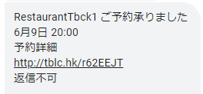
 |  | 予約変更 Reservation Amended | {shop_short_name} 【予約内容変更】 {reservation_datetime} 予約詳細 {reservation_url} 返信不可 | 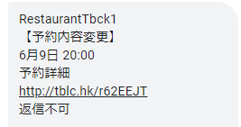
 |  | 予約キャンセル Reservation Cancelled ダイナーに予約がキャンセルされた際に送信される | {shop_short_name} 【予約キャンセル】 {reservation_datetime} キャンセルの詳細 {reservation_url} | 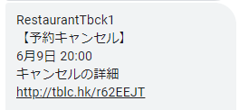
 |  | 予約リマインダー Reservation Reminder | {shop_short_name} 予約日前日の連絡です 下記リンクよりご確認ください {reservation_url} ※返信不可 | 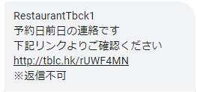
 |  | 複数回予約リマインダー Reservation_Reminder_early | {shop_short_name} 予約日が近づいてまいりましたのでご連絡致しました。 予約詳細はこちら {reservation_url} ※返信不可" | 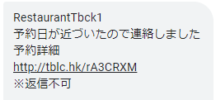
 |  | 予約確認 Reservation Confirmation 「予約内容に変更はありません」のボタンが表示される条件の予約のリマインドのSMS | {shop_short_name} 下記予約内容をご確認ください {reservation_datetime} {reservation_url} 返信不可
 |  | 予約情報 Reservation Info 予約詳細からのSMSを送信 （通知の追加は何もしてない場合） | {shop_short_name} 【予約内容のご案内】 {reservation_datetime} 予約詳細はこちら {reservation_url} ※返信不可 | 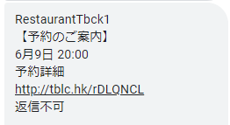
 |  | 予約通知 Reservation Notice 予約詳細からのSMSを送信 （通知の追加をした場合もしくは、お店からのお知らせで一斉送信をした場合。 ※一斉送信に予約をキャンセルするに☑入れた場合は予約通知ではなく、予約キャンセルのメッセージタイプのSMSが送信される。） | {shop_short_name} 【お店からのお知らせ】 {reservation_datetime} 下記リンクよりご確認ください {reservation_url} ※返信不可" | 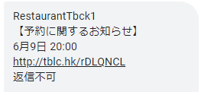
ウェイトリスト |  | ウェイトリスト：順番待ち Waitlist_Queued ウェイトリスト登録時の通知送信時。 | {shop_short_name} お席が空きましたら再度ご連絡いたします。 キャンセルは下記リンクより {waitlist_url} | 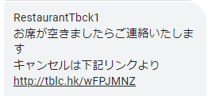
 |  | ウェイトリスト：座席準備完了 Waitlist Called ウェイトリストからお客様を呼び出した時 | {shop_short_name} お席のご用意が出来ました。 {waitlist_expiry_time}までお席をお取りしておきます。 キャンセル下記リンクより {waitlist_url} | 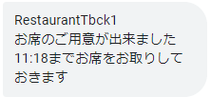
 |  | ウェイトリスト：リマインダーWaitlist Called Reminder | {shop_short_name} お席のご用意が出来ました。 {waitlist_expiry_time}までお席をお取りしておきます。 キャンセル下記リンクより {waitlist_url} | 同上
 |  | ウェイトリスト：キャンセル済み Waitlist Expired | {shop_short_name} {waitlist_expiry_time}を過ぎたのでお席をキャンセル致しました。 | 
サーベイ |  | アンケートのお願い Survey Request | {shop_short_name} ご利用頂いた店舗について感想をお聞かせください {survey_url} | 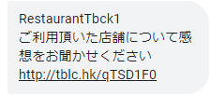
TC-リンク |  | TableCheckリンク TableCheck Link 予約詳細の顧客名の右からTableCheck予約ページのリンクを送信できる | {shop_short_name} オンライン予約は下記URLより承ります {booking_url} | 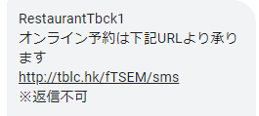
サンクスSMS |  | ご来店のお礼 Reservation Thank You | {shop_short_name} のご利用ありがとうございました。またのご利用を心よりお待ちしております。 | 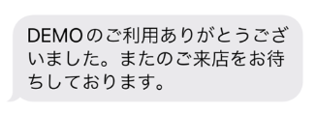

依頼シート（クレジットカード決済機能有り）
依頼シート（クレジットカード決済機能有り）

以下、下記メッセージタイプごとに変更する場合はチェックを入れ、変更するメッセージをご入力ください。
※例で掲載している画像は開発時のもののため、初期テンプレートと文章が異なる場合がございます。

 | 変更 | 変更項目 | 初期テンプレート | 例 | 変更入力欄
予約操作関係 |  | 予約確定 Reservation Accepted 予約が確定した際に送信される | {shop_short_name} ご予約承りました {reservation_datetime} 予約詳細 {reservation_url} 返信不可
 |  | 予約変更 Reservation Amended | {shop_short_name} 【予約内容変更】 {reservation_datetime} 予約詳細 {reservation_url} 返信不可
 |  | 予約キャンセル Reservation Cancelled ダイナーに予約がキャンセルされた際に送信される | {shop_short_name} 【予約キャンセル】 {reservation_datetime} キャンセルの詳細 {reservation_url}
 |  | 予約リマインダー Reservation Reminder | {shop_short_name} 予約日前日の連絡です 下記リンクよりご確認ください {reservation_url} ※返信不可
 |  | 複数回予約リマインダー Reservation_Reminder_early | {shop_short_name} 予約日が近づいてまいりましたのでご連絡致しました。 予約詳細はこちら {reservation_url} ※返信不可"
 |  | 予約確認 Reservation Confirmation 「予約内容に変更はありません」のボタンが表示される条件の予約のリマインドのSMS | {shop_short_name} 下記予約内容をご確認ください {reservation_datetime} {reservation_url} 返信不可
 |  | 予約情報 Reservation Info 予約詳細からのSMSを送信 （通知の追加は何もしてない場合） | {shop_short_name} 【予約内容のご案内】 {reservation_datetime} 予約詳細はこちら {reservation_url} ※返信不可
 |  | 予約通知 Reservation Notice 予約詳細からのSMSを送信 （通知の追加をした場合もしくは、お店からのお知らせで一斉送信をした場合。 ※一斉送信に予約をキャンセルするに☑入れた場合は予約通知ではなく、予約キャンセルのメッセージタイプのSMSが送信される。） | {shop_short_name} 【お店からのお知らせ】 {reservation_datetime} 下記リンクよりご確認ください {reservation_url} ※返信不可"
ウェイトリスト |  | ウェイトリスト：順番待ち Waitlist_Queued ウェイトリスト登録時の通知送信時。 | {shop_short_name} お席が空きましたら再度ご連絡いたします。 キャンセルは下記リンクより {waitlist_url}
 |  | ウェイトリスト：座席準備完了 Waitlist Called ウェイトリストからお客様を呼び出した時 | {shop_short_name} お席のご用意が出来ました。 {waitlist_expiry_time}までお席をお取りしておきます。 キャンセル下記リンクより {waitlist_url}
 |  | ウェイトリスト：リマインダーWaitlist Called Reminder | {shop_short_name} お席のご用意が出来ました。 {waitlist_expiry_time}までお席をお取りしておきます。 キャンセル下記リンクより {waitlist_url} | 同上
 |  | ウェイトリスト：キャンセル済み Waitlist Expired | {shop_short_name} {waitlist_expiry_time}を過ぎたのでお席をキャンセル致しました。
サーベイ |  | アンケートのお願い Survey Request | {shop_short_name} ご利用頂いた店舗について感想をお聞かせください {survey_url}
TC-リンク |  | TableCheckリンク TableCheck Link 予約詳細の顧客名の右からTableCheck予約ページのリンクを送信できる | {shop_short_name} オンライン予約は下記URLより承ります {booking_url}
サンクスSMS |  | ご来店のお礼 Reservation Thank You | {shop_short_name} のご利用ありがとうございました。またのご利用を心よりお待ちしております。
カード情報入力 （与信） |  | カード情報要求 Card Auth Request 手動で支払いのリクエスト（与信）を送信した際のSMS | {shop_short_name}のご予約を確定するために、{iou_expiry_datetime}までに下記リンクよりカード情報をご入力ください。 {iou_url} ※返信不可 | 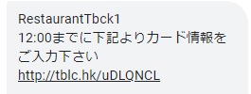
 |  | カード情報要求支払い済み Card Auth Completed 店舗が支払いリクエスト（与信）を送信した後、ダイナーがカード情報を入力すると送信されるSMS | {shop_short_name}へのカード情報を確認致しました 【予約内容】 {reservation_datetime} 予約詳細はこちら {reservation_url} ※返信不可 | 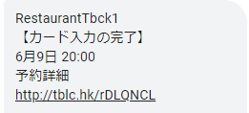
 |  | カード情報要求スキップ Card Request Skipped 支払いリクエスト（与信）を送信後、ステータスを「未処理」から「確認」に変更した場合に送信されるSMS | {shop_short_name}のご予約を承りました。 【予約内容】 {reservation_datetime} 予約詳細はこちら {reservation_url} ※返信不可 | 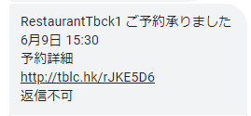
 |  | カード情報要求リマインダー Card Request Reminder 手動で支払いのリクエスト（与信）を送信した際、下記コンディション両方に当てはまる場合は、１度のみリマインダーが送信される。 支払い依頼を送信した予約から3時間以上が経過している 支払い期限が切れるまでに18時間を切る場合 | ※再送_返信不可 {shop_short_name}の予約を確定するため、{iou_expiry_datetime}迄に下記リンクよりカード情報をご入力ください {iou_url} | 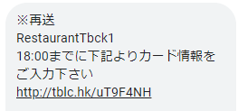
 |  | カード情報要求期限切れ Card Request expired 店舗で設定している制限時間内にダイナーがクレジットカード情報を入力しなかった場合のSMS | {shop_short_name} 期限内にカード情報入力の確認が出来なかったため、{reservation_datetime}の予約はキャンセルとなりました。 もう一度予約する場合は下記リンクより {booking_url} | 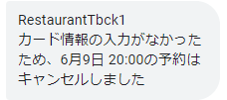
支払い依頼 （事前決済） |  | 支払い要求支払い Payment Request 手動で支払いのリクエスト（事前）を送信した際のSMS | {shop_short_name}のご予約を確定するために、{iou_expiry_datetime}までに下記リンクより決済をお済ませください。 {iou_url} ※返信不可 | 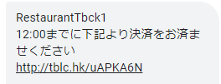
 |  | 支払い要求支払い済み Payment Request Completed 店舗が支払いリクエスト（事前）を送信した後、ダイナーがカード情報を入力すると送信されるSMS | {shop_short_name}への決済が完了致しました 【予約内容】 {reservation_datetime} {payment_amt} 予約詳細はこちら {reservation_url} ※返信不可 | 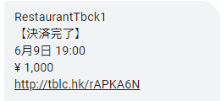
 |  | 支払い要求スキップ Payment Request Skipped 支払いリクエスト（事前）を送信後、ステータスを「未処理」から「確認」に変更した場合に送信されるSMS | {shop_short_name}のご予約を承りました。 【予約内容】 {reservation_datetime} 予約詳細はこちら {reservation_url} ※返信不可
 |  | 支払い要求リマインダー Payment Request Reminder 手動で支払いのリクエスト（事前）を送信した際、下記コンディション両方に当てはまる場合は、１度のみリマインダーが送信される。 支払い依頼を送信した予約から3時間以上が経過している 支払い期限が切れるまでに18時間を切る場合 | ※再送 返信不可 {shop_short_name}の予約を確定するため、{iou_expiry_datetime}迄に下記リンクより決済をお済ませください {iou_url} | 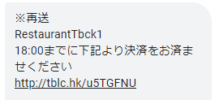
 |  | 支払い要求期限切れ Payment Request Expired 店舗で設定している制限時間内にダイナーがクレジットカード情報を入力しなかった場合のSMS | {shop_short_name} 期限内に決済の確認が出来なかったため、{reservation_datetime}の予約はキャンセルとなりました。 もう一度予約する場合は下記リンクより {booking_url}
TableCheck Pay （旧コンタクトレス決済） |  | TableCheck Pay：リンク TableCheck Pay: Link 該当予約がカード情報入力がなかった場合に送るTableCheck Pay依頼 | {shop_short_name}のTableCheck Payを完了するために、下記リンクより決済をお済ませください。 {smartpay_amt} {smartpay_url} | 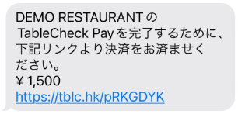
 |  | TableCheck Pay：オート支払い済み TableCheck Pay: Auto Paid TableCheck Payが自動で処理になる場合(TableCheck Pay希望またはカード情報登録有り) の支払い送信時 | {shop_short_name}のTableCheck Payが完了しました {smartpay_amt} 領収書は下記リンクよりご確認ください {reservation_url} | 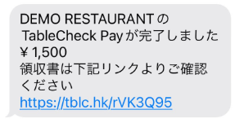
 |  | TableCheck Pay：支払い済み TableCheck Pay: Paid Manual 自動で支払い完了にならない場合で[TableCheck Pay依頼を送信する]から送信後、顧客の手動での支払い作業が完了した際に送信される。 | {shop_short_name}のTableCheck Payが完了しました {smartpay_amt} 領収書は下記リンクよりご確認ください {reservation_url}

